李海涛
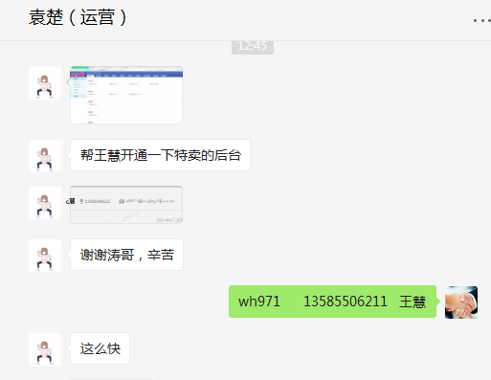
时间 | 问题 | 提出人 | 责任人/分配人 | 问题分类 | 解决状态 | 备注
2018-03-01 | 1、278 供应商代发对账单，采购结算价为0 | 刘丹 | 李海涛 | 问题 | 已处理 | 成本价格必须提前设置，否则生成的订单无法获取到成本
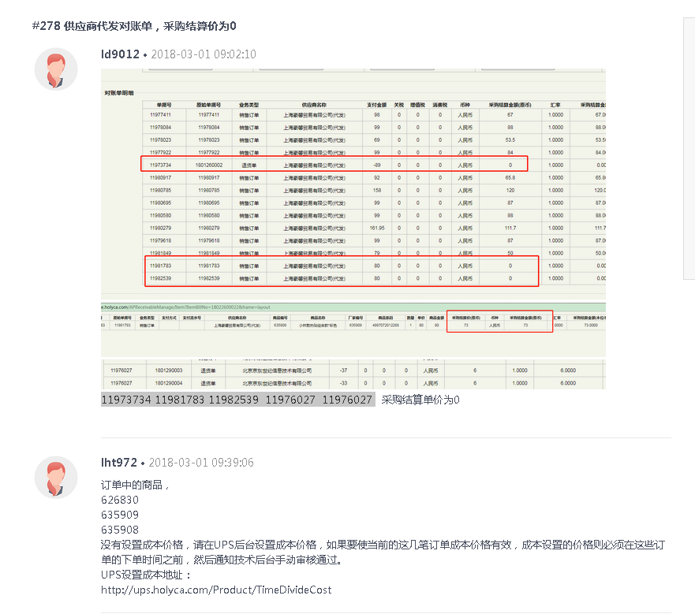

 | 2、历史商品成本审核 | 吕海琴 | 李海涛 | 需求 | 已处理

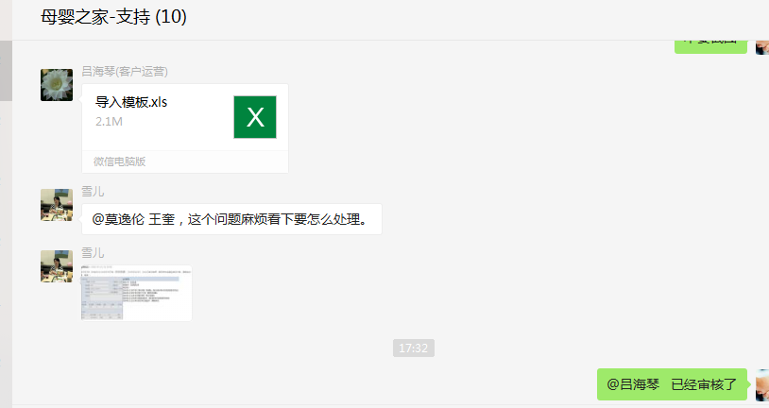

2018-03-02 | 1、按上次拉的尼尔森的数据格式，拉下2月份的 | 张龙云 | 李海涛 | 需求 | 已处理

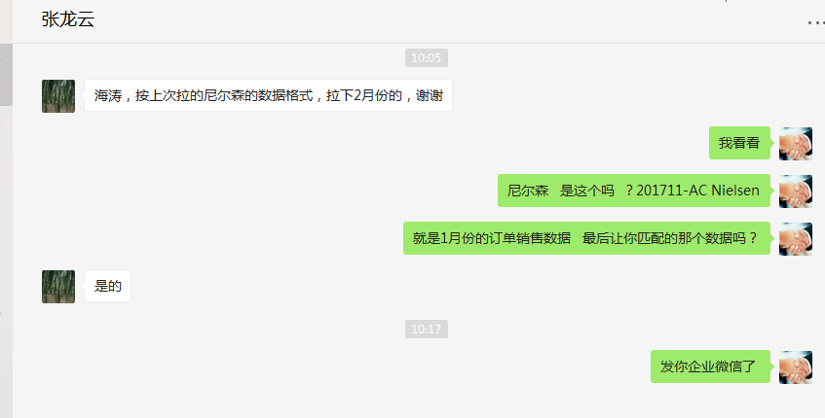

2018-03-05 | 1、幸运星期一抽奖一次 | 刘丹 | 李海涛 | BUG | 已处理 | 测试时，未发现设置、程序一次，重置异常抽奖的会员抽奖次数
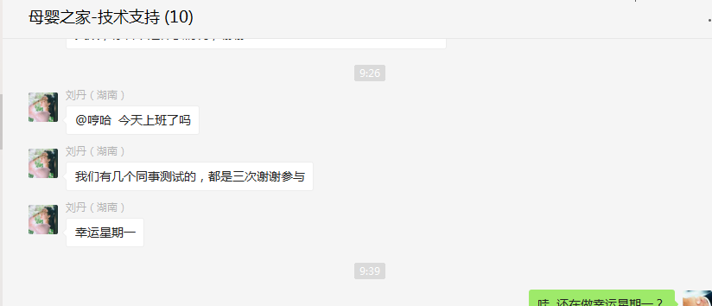
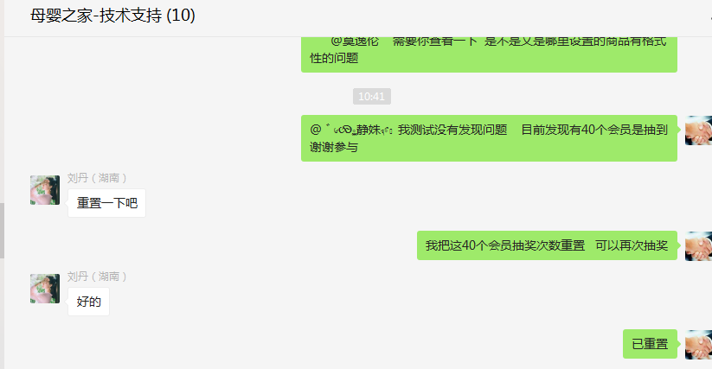

 | 2、订单推送失败，提示重量问题 | 刘丹 | 李海涛/王奎 | BUG | 已处理 | 经查商品 156421 UPS系统显示的重量为 2050；交由 王奎 查询推送的重量

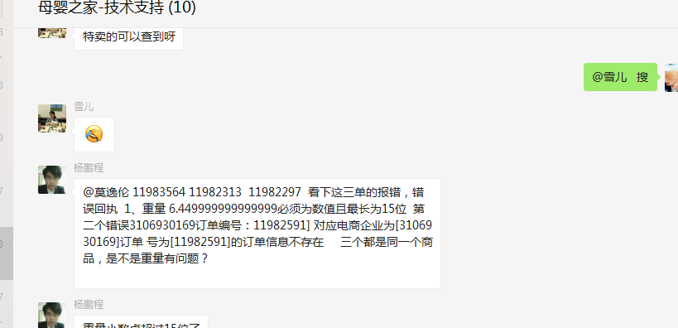

2018-03-07 | 1、11984080 这个订单取消之后，包邮没有恢复，你查一下 | 刘丹 | 李海涛 | BUG | 已处理
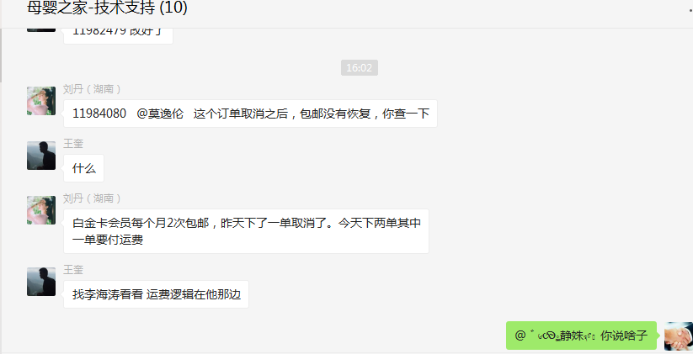

2018-03-12 | 1、拉数据 近半年内 购买过诺优能，爱他美奶粉(以下6款商品中的任意一款）的用户，且近30天内没有购买过诺优能爱他美的用户（诺优能，爱他美整个品牌）。 | 朱伟 | 李海涛 | 需求 | 已处理

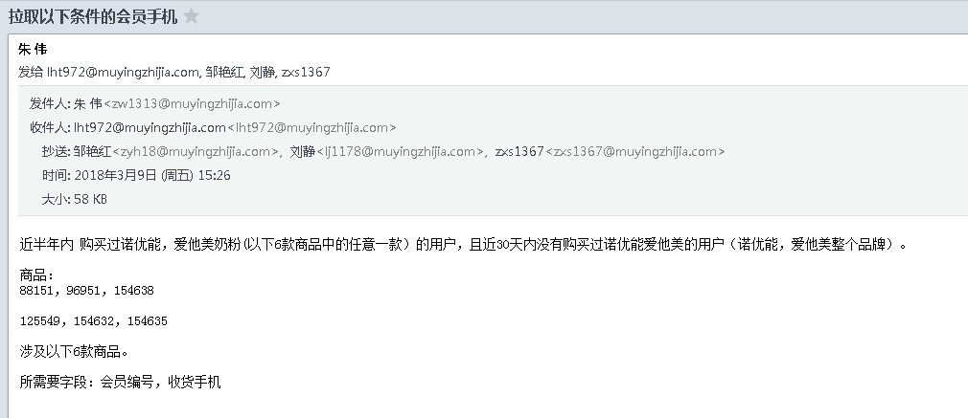

2018-03-13 | 1、1991892 这个是顾客的内码 ===秒杀商品(商品ID:125035)39元 顾客无法加入购车.麻烦查下什么原因 | 朱伟/雪儿 | 李海涛 | BUG | 已处理 | 经测试，安卓、WAP、PC 是正常的，IOS有问题，需要IOS前端处理

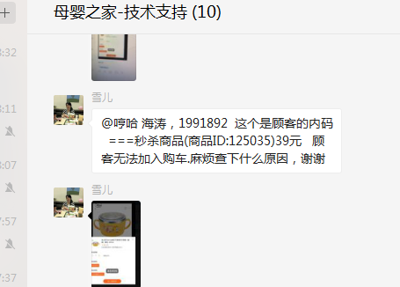

2018-03-14 | 1、需要拉一份档案系统商城自营条码数据，需求：SKUID 采购状态 流程状态 SKU状态 销售状态 采购成本 条形码，谢谢 滞销商品需匹配条码及成本对照，用于线下特卖 | 刘丹 | 李海涛 | 需求 | 已处理
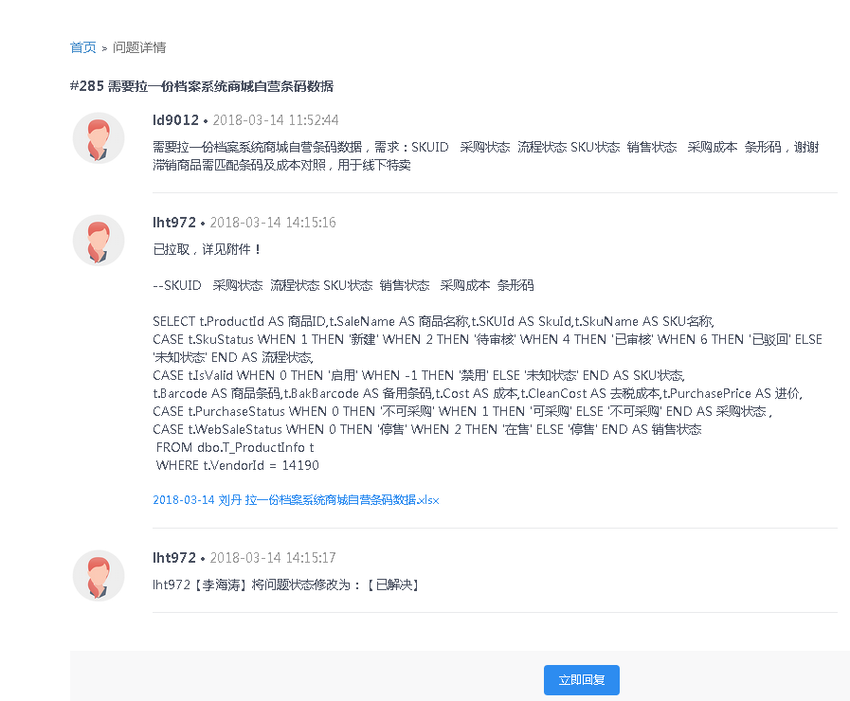

 | 2、4794824 11986263 此会员的这个订单刚才提交订单时，未输密码就提示已支付，实际是没有支付的。麻烦核实下是什么情况。 | 雪儿 | 李海涛 | BUG | 已解决
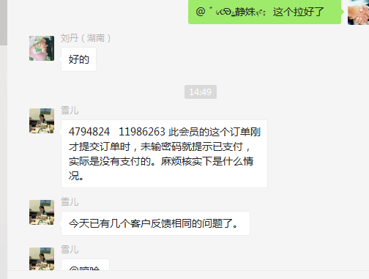

2018-03-20 | 1、拉取数据（徐汇、闵行、长宁一年内有购买记录）（全上海17年至今有购买记录）（全上海2年内有购买记录） | 夏颖/张丹 | 李海涛 | 需求 | 已处理

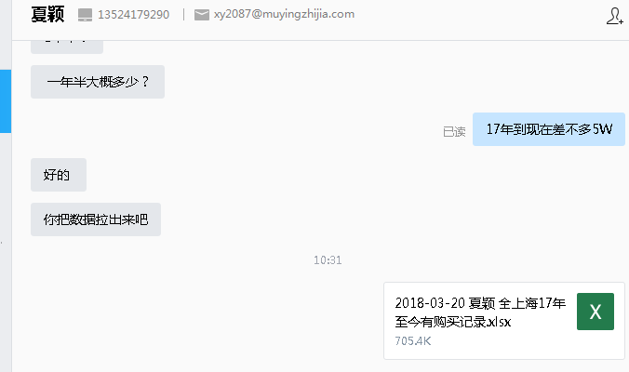
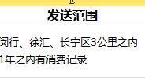

2018-03-21 | 1、4668059 白金卡会员 客户3月份没有享过包邮，现在下单不会享受包邮。你看下什么情况。谢谢！ | 雪儿 | 李海涛 | BUG | 已经处理

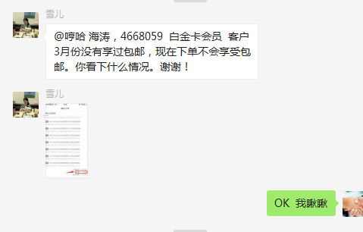
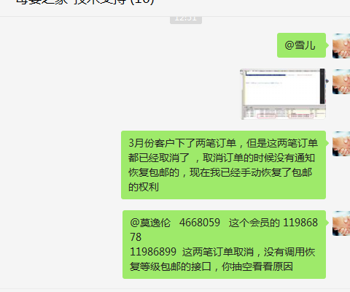

2018-03-23 | 1、商品分时段成本技术后台审核 | 刘丹 | 李海涛 | 需求 | 已处理
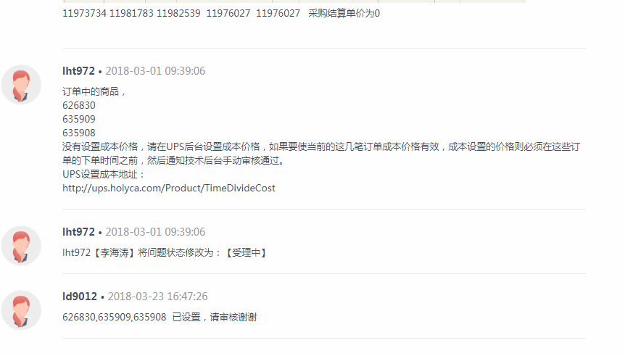

2018-03-25 | 1、会员号：119733 电话：13601876322 注册邮箱：slyly@vip.sina.com麻烦帮忙处理下，谢谢！这个你看下，客户要的就是2006-2012年间的订单数据。 | 雪儿 | 李海涛 | 需求 | 已处理

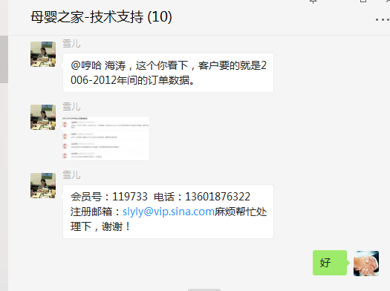

2018-03-27 | 1、翼支付需求、开发时间评估 | 毛晓冬 | 李海涛 | 需求 | 已处理
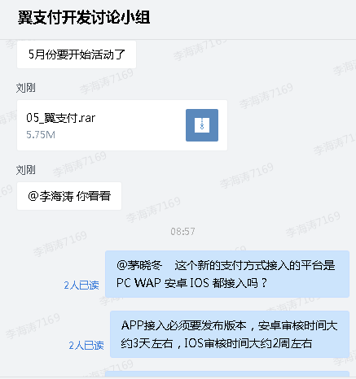

 | 2、财务结算请款打印单需要将票据备注信息打印出来-技术评估 | 刘丹 | 李海涛 | 新需求 | 已处理
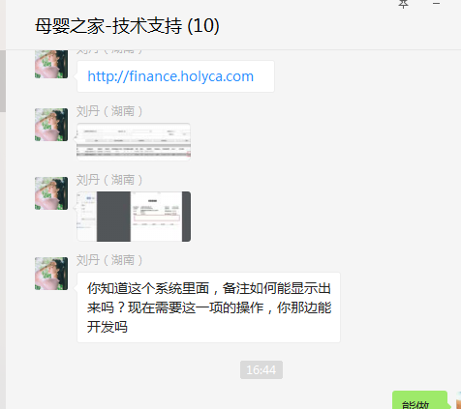
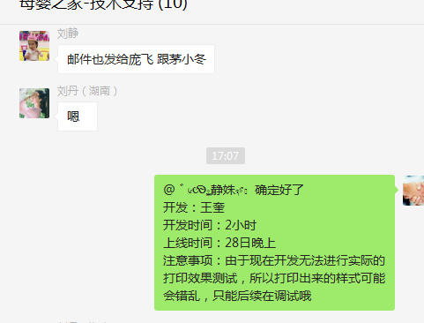

 | 3、14215 科睿（香港）供应链管理有限公司 币种设置错误 | 吕海琴 | 李海涛 | 需求 | 已解决

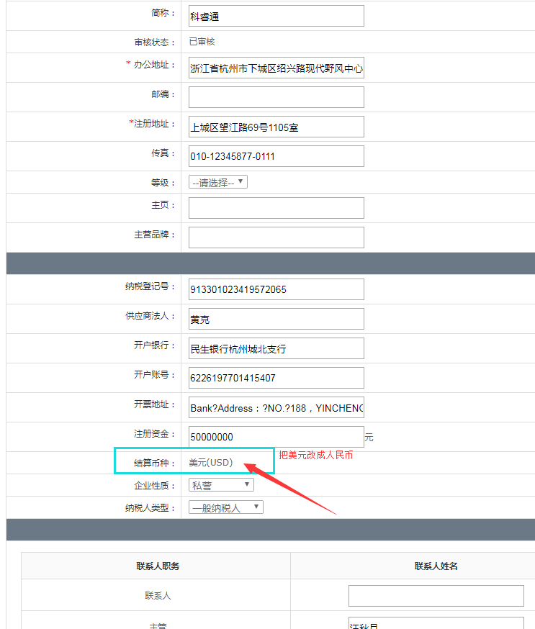

2018-03-28 | 1、特卖开通账号和权限 | 袁楚 | 李海涛 | 需求 | 已处理

